계산작업
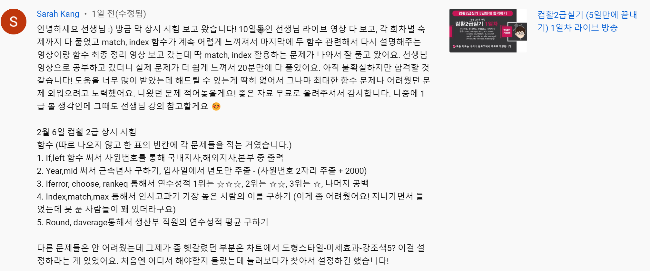
[표1] |  |  |  | [표2]
사원번호 | 부서 | 호봉 | 인사 | 성명 | 사원번호 | 입사일 | 근속년수
2325-M-2000 | 마케팅팀 | 20 | 국내지사 | 한성권 | KP-330401 | 2009-03-01 | 24
3848-P-2001 | 생산팀 | 21 | 본부 | 김미정 | KP-240923 | 2007-07-20 | 17
1456-M-2002 | 마케팅팀 | 22 | 해외지사 | 곽영애 | KP-211111 | 2010-12-10 | 11
1489-P-2003 | 생산팀 | 23 | 해외지사 | 곽복규 | KP-230127 | 2004-07-12 | 19
3517-P-2004 | 생산팀 | 24 | 본부 | 김우영 | KP-350507 | 2012-08-08 | 23
2863-M-2005 | 마케팅팀 | 25 | 국내지사 | 박미숙 | KP-372412 | 2012-11-15 | 25
1526-P-2006 | 생산팀 | 26 | 해외지사 | 이봉숙 | KP-251122 | 2010-06-09 | 15

[표3] |  |  |  | [표4]
성명 | 생년월일 | 연수성적 | 평점 | 학생명 | 커뮤니케이션 | 회계 | 인사고과
조현미 | 1995-10-20 | 95 | ☆☆☆ | 홍재근 | 77 | 75 | 152
최진환 | 1994-03-02 | 78 |  | 공은주 | 58 | 76 | 134
김은미 | 1994-08-22 | 80 |  | 곽경미 | 68 | 70 | 138
강수진 | 1992-01-23 | 94 | ☆☆ | 곽명식 | 53 | 69 | 122
허성무 | 1995-05-12 | 91 | ☆ | 김동철 | 76 | 77 | 153
김성환 | 1996-07-05 | 88 |  | 신은희 | 55 | 67 | 122
이원기 | 1995-10-26 | 79 |  | 박준홍 | 95 | 89 | 184
곽봉규 | 1993-06-27 | 77
 |  |  |  | 인사고과 가장 높은 사람 이름 |  |  | 박준홍
[표5]
학과 | 부서 | 연수성적
우명관 | 영업부 | 80
유경자 | 생산부 | 81
이성룡 | 생산부 | 75
장현진 | 영업부 | 74
전희자 | 생산부 | 82
조영관 | 영업부 | 68
홍정남 | 인사부 | 70 | 부서
이승렬 | 인사부 | 77 | 생산부

생산부 직원 연수성적 평균 |  | 79.33

차트작업
연도별 장학금 현황

구분 | 2016년 | 2017년 | 2018년 | 2019년
성적장학 | 42,437 | 43,632 | 47,664 | 47,254
가계장학 | 11,666 | 12,769 | 13,182 | 14,568
근로장학 | 27,345 | 27,973 | 31,570 | 33,280
합계 | 81,448 | 84,374 | 92,353 | 95,102

